요청사항
NO | 요청일 | 요청사항 | 수정구분 | 수정내용 | 완료여부 | 한컴 확인 | 관련소스 | DB(Table) | 비고
5 | 2019-01-23 | ○ 요청한 페이지가 없습니다. 라고 나타남 - 민원처리 |  | → (1/24) 정상적으로 이동됩니다. | 확인중 | REOPEN
6 | 2019-01-23 | ○ 요청한 페이지가 없습니다. 라고 나타남 - 응답소 |  | → (1/24) 정상적으로 이동됩니다. | 확인중 | REOPEN
7 | 2019-01-23 | ○ 요청한 페이지가 없습니다. 라고 나타남 - 방문자 현황 |  | → (1/24) 정상적으로 이동됩니다. | 확인중 | REOPEN
21 | 2019-01-30 | ○ [no.1090] "통계 데이터 담당관 " 명령어를 "빅데이터 담당관"으로 변경 요청 | 수정 | → (1/31) 변경 하였습니다. 영문도 변경하였으나, 수정이 필요한지 확인 부탁드립니다. /* 1090;"빅데이터담당관,조주무관,조용현,조종관,관리자,운영자";"open_hangout";"bigdataofficer,bigdatadivision"; */ | 완료
22 | 2019-01-30 | 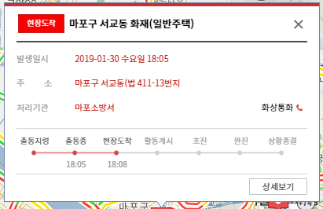 ○ 영상 통화 진행 가능토록 명령어 및 URL 정리하여 문서 업데이트 요청 - e.g. <실시간도시현황>재난안전>특정 재난 사항 선택>에서 '원순씨' '마포 소방서 연결해줘' -> 마포 소방서로 영상 통화 진행 | 수정 | → (2/11) 실시간도시현황 > 재난안전 : 특정 재난 사항 선택 '원순씨, 소방서 연결해줘' 음성 명령 시, 화상통화(Hangout) 연결 되도록 수정하였습니다. | 완료 |  |  |  | footer.jsp safetyInfoMainDaum.jsp safetyInfoDetail.jsp voiceCommander.js
23 | 2019-01-30 | ○ 음성 비서 항목 추가 요청(TTS 발화) - 빠른 메뉴 > 실시간 도시 현황 사항은 모두 들어갔으면 좋겠다 하심 - 명령어와 TTS 추가하여 문서 업데이트 요청 | 추가 | → (2/11) 다음 아래와 같이 음성비서 항목을 추가하였습니다. (※ 상수도, 둘레길공원, 상권분석은 멘트 결과를 도출하기가 힒듭니다. 이를 정해주시면 만들어 보도록 하겠습니다. 아울러 아래 결과 멘트들도 변경 사항이 있으면 말씀해주시기 바랍니다.) 1. 물가 현황 : 가. 음성명령 : '물가현황브리핑', '물가현황말해줘', '물가브리핑', '물가말해줘' 나. 음성 멘트 결과 예시) 물가현황을 알려드리겠습니다.오늘의 물가는 배, 닭고기, 사과 등이 상승하였으며, 오이, 조기, 배추 등이 하락하였습니다. 2. 재정현황 : 가. 음성명령 : '재정브리핑', '재정말해줘', '재정현황브리핑', '재정현황말해줘' 나. 음성 멘트 결과 예시) 재정현황을 알려드리겠습니다.오늘의 세출예산은 2018 기준 35조 6,143억원이며, 전체 집행액은 23조 6,143억원입니다. 또한, 세입예산액은 2018 기준 21조 9,997억원입니다. 3. 생활인구 가. 음성명령 : '인구브리핑', '인구말해줘', '생활인구브리핑', '생활인구말해줘' 나. 음성 멘트 결과 예시) 생활인구 현황을 알려드리겠습니다. 생활인구 현황은 2018년 10월 27일 토요일 기준, 서울 생활인구 전체 평균은 11,420명 이며, 내국인 10,806명, 장기 체류 외국인 412명, 단기 체류 외국인 202명 입니다. 대도시권 생활인구는 일 평균 926명 입니다. | 완료 |  |  |  | footer.jsp voiceCommander.js CommonController.java realCityMapper.xml
24 | 2019-01-31 | ○ '대기 환경 말해줘' 발화시, TTS 되지 않음 | 수정 | → (1/30) DB에 대기환경 데이터가 없는 상황입니다. 이에 '오늘의 서울시 대기 환경 데이터가 없습니다.' return 멘트를 추가하였습니다. (정상 case) '오늘의 서울시 대기 상황을 알려드리겠습니다. 현재 서울시의 날씨는 " + sky_text + "이며, 기온은 " + t1h + "도 입니다. 대기 통합지수는 " + a4 + '입니다.' | 완료
25 | 2019-01-31 | ○ URL 연결 안되는 사항 확인 요청(MATCH COUNT =0) 1305 둘레길 공원 -> 해당 건은 가운데 dot(.)이 있어 둘레길 공원으로 발화함 | 수정 | → (1/31) '둘레길·공원' → '둘레길공원' 으로 변경하였습니다. | 완료 |  |  |  | 국영문_음성키워드' sheet 업데이트 완료
26 | 2019-01-31 | ○ URL 연결 안되는 사항 확인 요청(MATCH COUNT =0) 1311 세운상가군 재생사업, 다시세운 | 수정 | → (1/31) 다음과 같이 키워드 변경하였습니다. /* 1311;"다시세운,세운상가군";"/service/serviceContentsDetail?INF_ID=DM-136";"시정컨텐츠 다시.세운 로 이동하겠습니다." 1035;"세운상가군재생사업,다시세운프로젝트,세운";"/majorBiz/detail?major_biz_idx=10126";"주요사업 다시세운 프로젝트로 이동하겠습니다." */ | 완료 |  |  |  | 국영문_음성키워드' sheet 업데이트 완료
27 | 2019-01-31 | ○ URL 연결 안되는 사항 확인 요청(MATCH COUNT =0) 1323 50+ 남부 캠퍼스 ->50플러스남부캠퍼스로 전달시 이동 안됨 | 추가 | → (1/31) '50플러스남부캠퍼스' 키워드 추가하였습니다. | 완료 |  |  |  | 국영문_음성키워드' sheet 업데이트 완료
28 | 2019-01-31 | ○ URL 연결 안되는 사항 확인 요청(MATCH COUNT =0) 1335 여의도지하비밀벙커 | 수정 | → (1/31) 기존 키워드가 '여의도지하비밀(SEMA)벙커, SEMA, sema, 벙커, 지하비밀, 세마' 였습니다. '여의도지하비밀벙커' 키워드로 변경하였습니다. | 완료 |  |  |  | 국영문_음성키워드' sheet 업데이트 완료
29 | 2019-02-25 | ○ 페이지 이동 - 신규 추가 : 공약지도 | 추가 | → (2/26) 키워드 추가하였습니다. | 완료
30 | 2019-02-25 | ○ 페이지 이동 - 신규 추가 : 국제협력 | 추가 | → (2/26) 키워드 추가하였습니다. | 완료
31 | 2019-02-25 | ○ 페이지 이동 - 신규 추가 : 원순씨이력서 | 추가 | → (2/26) 키워드 추가하였습니다. | 완료
32 | 2019-02-25 | ○ 페이지 이동 - 신규 추가 : 서울시이력서 | 추가 | → (2/26) 키워드 추가하였습니다. | 완료
33 | 2019-02-25 | ○ 페이지 이동 - 신규 추가 : 디지털시민시장실소개 | 추가 | → (2/26) 키워드 추가하였습니다. | 완료
34 | 2019-02-25 | ○ 페이지 이동 - 신규 추가 : 인터렉티브 서울 | 추가 | → (2/26) 키워드 추가하였습니다. | 완료
35 | 2019-02-25 | ○ 페이지 이동 - 신규 추가 : 소방서 연결해줘 | 확인 필요 | → (2/26) No.22 화면 인가요? 다른 페이지 인가요?
36 | 2019-02-25 | ○ 페이지 이동 - 신규 추가 : 올빼미버스 분석 | 추가 | → (2/26) 키워드 추가하였습니다. | 완료
37 | 2019-02-25 | ○ 페이지 이동 - 신규 추가 : 장애인콜택시 분석 | 추가 | → (2/26) 키워드 추가하였습니다. | 완료
38 | 2019-02-25 | ○ 페이지 이동 - 신규 추가 : 우리마을상권 분석 | 추가 | → (2/26) 키워드 추가하였습니다. | 완료
39 | 2019-02-25 | ○ 페이지 이동 - 신규 추가 : 따릉이 분석 | 추가 | → (2/26) 키워드 추가하였습니다. | 완료
40 | 2019-02-25 | ○ 페이지 이동 - 신규 추가 : 119 구급자원 분석 | 추가 | → (2/26) 이동 페이지 확인 필요…어디로 이동하나요?
41 | 2019-02-25 | ○ 페이지 이동 - 신규 추가 : 대형재난 | 추가
42 | 2019-02-25 | ○ 연도별 경제 성장률, 경제 성장률 - 발화 후, 나타나는 목록 중, ①번 발화하면 화면 연결 안됨 | 수정 | → (2/26) 검색 결과 오류 수정 : 검색 결과 1건이어야 합니다. | 완료
43 | 2019-02-25 | ○ 플랫품 창동61 - "캐시를 기다리는 중" 이라는 메시지가 뜨면서 화면이 늦게 뜸. 5분 이상 기다려도 전체 화면이 안 뜸 | 확인 필요 | → (2/26) 테스트 위치가 Hancom 서버 인가요? 서버에서 다음 URL http://platform61.kr/ 이 열려있어야 합니다.(HttpURLConnection) | 완료
44 | 2019-02-25 | ○ 첫 페이지 로딩이 엄청 깁니다. -> 빠른 로딩 필요합니다. | 확인중
45 | 2019-02-25 | ○ "물가 현황~" / "재정 현황~" / "생활인구~" : TTS 나오지 않음 | 확인 필요 | → (2/26) No. 23 수정내용과 같이 브라우저 Console 에 나타나면 음성 TTS 가 나오는 상황입니다. 예시) 브라우저 콘솔 로그 [런처] 음성인식 결과 텍스트 : 물가브리핑 (index):8961 recognition_status : ACTIVE voiceCommander.js:719 {arrpriceup: Array(6), priceavginfolist: Array(16), arrpricedown: Array(8)} voiceCommander.js:813 음성비서 멘트 : 물가현황을 알려드리겠습니다, 오늘의 물가는 돼지고기, 양파, 닭고기 등이 상승하였으며, 달걀(30개), 오징어, 조기 등이 하락하였습니다. (index):8884 [런처] 음성인식 결과 텍스트 : 재정브리핑 (index):8961 recognition_status : ACTIVE voiceCommander.js:719 {fisdatamap: Array(1), todaydatamap: {…}, curyear: "2019", fisyear: "2019"} voiceCommander.js:813 음성비서 멘트 : 재정현황을 알려드리겠습니다, 오늘의 재정현황 데이터가 없습니다. (index):8884 [런처] 음성인식 결과 텍스트 : 인구브리핑 (index):8961 recognition_status : ACTIVE voiceCommander.js:719 {allavg: {…}, orgnavg: {…}, lastd: "27", forntempavg: {…}, localavg: {…}, …} voiceCommander.js:813 음성비서 멘트 : 생활인구 현황을 알려드리겠습니다, 생활인구 현황은 2018년 10월 27일 토요일 기준, 서울 생활인구 전체 평균은 11,420,000명 이며, 내국인 10,806,000명, 장기 체류 외국인 412,000명, 단기 체류 외국인 202,000명 입니다, 대도시권 생활인구는 일 평균 926,000명 입니다.
46 | 2019-02-25 | ○ 페이지 이동시, 간혹 TTS가 나오다가 짤림(e.g. 주요 사업) - 전체적으로 확인하시어 페이지 이동시 TTS가 나오게 하거나, 안나오게 하거나 통일성 있게 수정 필요합니다. (TTS 나온 뒤 페이지 이동된다면, 속도면에서 늦기때문에 TTS 제거하는 것이 좋을 듯합니다.) | 확인 필요 | → (2/26) 재현 되지 않습니다.
47 | 2019-02-25 | ○ 음성으로 "음성 시작" 발화시 "일시 정지중입니다"라고 나타남 - 음성 명령을 다시 시작합니다. 의 TTS가 나와야합니다. (웹 페이지에서 음성 명령을 누르면 TTS는 정상이나 음성의 경우만 TTS 연결이 잘 못된 듯합니다.) | 확인 필요 | → (2/26) 재현 되지 않습니다.
48 |  | ○
49 |  | ○
50 |  | ○
51 |  | ○
52 |  | ○
53 |  | ○
54 |  | ○
55 |  | ○
56 |  | ○
57 |  | ○
58 |  | ○
59 |  | ○

(close)서울로 2017 프로젝트
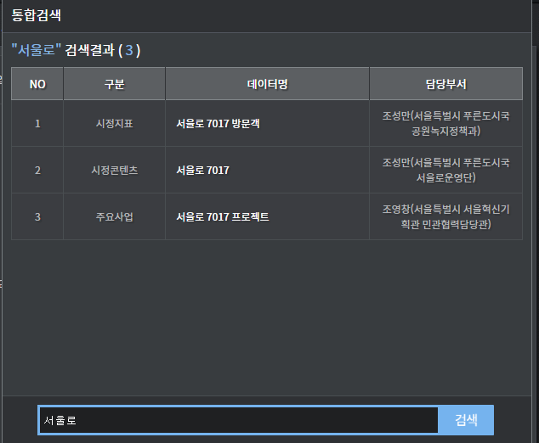
구분 | 데이터명 | 키워드(한글) - 이전 | 키워드(한글) - 변경
시정지표 | 서울로 7017 방문객 | 서울로 7017 프로젝트,7017, 서울로7017방문객, 7017방문객 | 7017,서울로 7017 방문객,7017 방문객 | 1164
시정콘텐츠 | 서울로 7017 | 서울로 7017 프로젝트,7017 | 7017,서울로 7017 | 1304
주요사업 | 서울로 7017 프로젝트 | 서울로 7017 프로젝트,서울로,7017 | 7017,서울로,서울로 7017 프로젝트 | 1023

update tbl_voice_command set command_keyword = '7017,서울로 7017 방문객,7017 방문객' where voice_command_idx = 1164;
update tbl_voice_command set command_keyword = '7017,서울로 7017' where voice_command_idx = 1304;
update tbl_voice_command set command_keyword = '7017,서울로,서울로 7017 프로젝트' where voice_command_idx = 1023;
commit;

다시세운
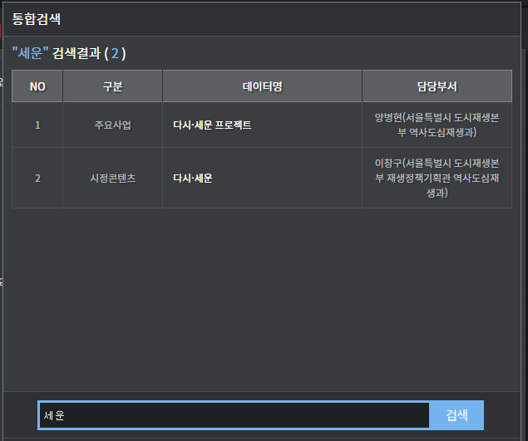
구분 | 데이터명 | 키워드(한글) - 이전 | 키워드(한글) - 변경
주요사업 | 다시·세운 프로젝트 | 세운상가군재생사업,세운상가군,다시세운,세운상가,세운 | 세운상가군재생사업,다시세운프로젝트,세운 | 1035
시정콘텐츠 | 다시·세운 | 세운상가군재생사업,세운상가군,다시세운,세운상가,세운 | 다시세운,세운상가군 | 1311

 | 서비스 | tag
 | 주요사업 | tag
 | 콘텐츠 | x

update tbl_voice_command set command_keyword = '세운상가군재생사업,다시세운프로젝트,세운' where voice_command_idx = 1035;
update tbl_voice_command set command_keyword = '다시세운,세운상가군' where voice_command_idx = 1311;
commit;

마포석유비축기지
마포 석유 비축 기지
구분 | 데이터명 | 키워드(한글) - 이전 | 키워드(한글) - 변경
시정콘텐츠 | 마포문화비축기지 | "마포석유비축기지,문화비축기지,마포문화비축기지,마포 석유비축기지 재생 및 공원조성" |  | 1327
주요사업 | 마포 문화비축기지 | "마포석유비축기지,문화비축기지,마포문화비축기지,마포 석유비축기지 재생 및 공원조성" |  | 1043

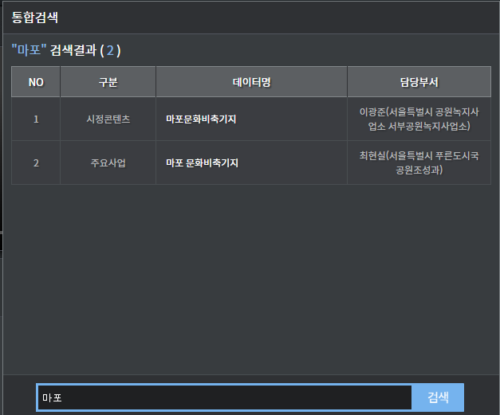
 | 서비스 | tag
 | 주요사업 | tag
 | 콘텐츠 | x

